工作表1
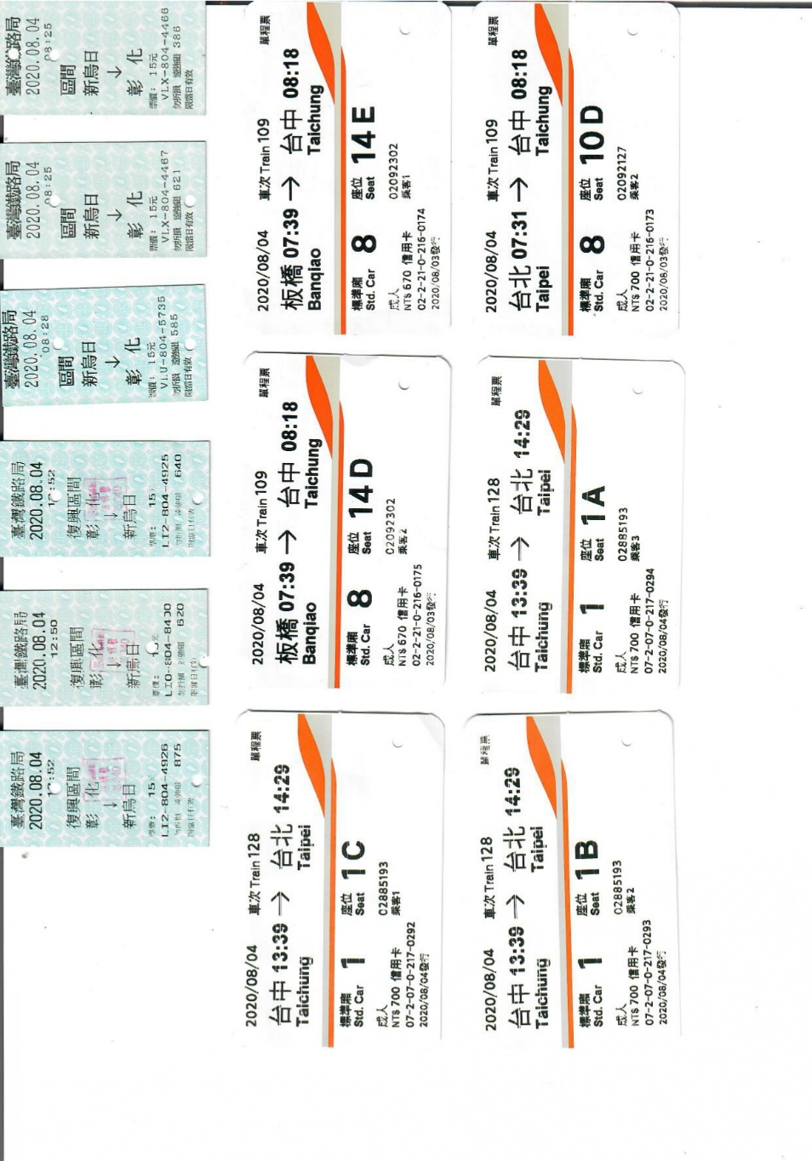
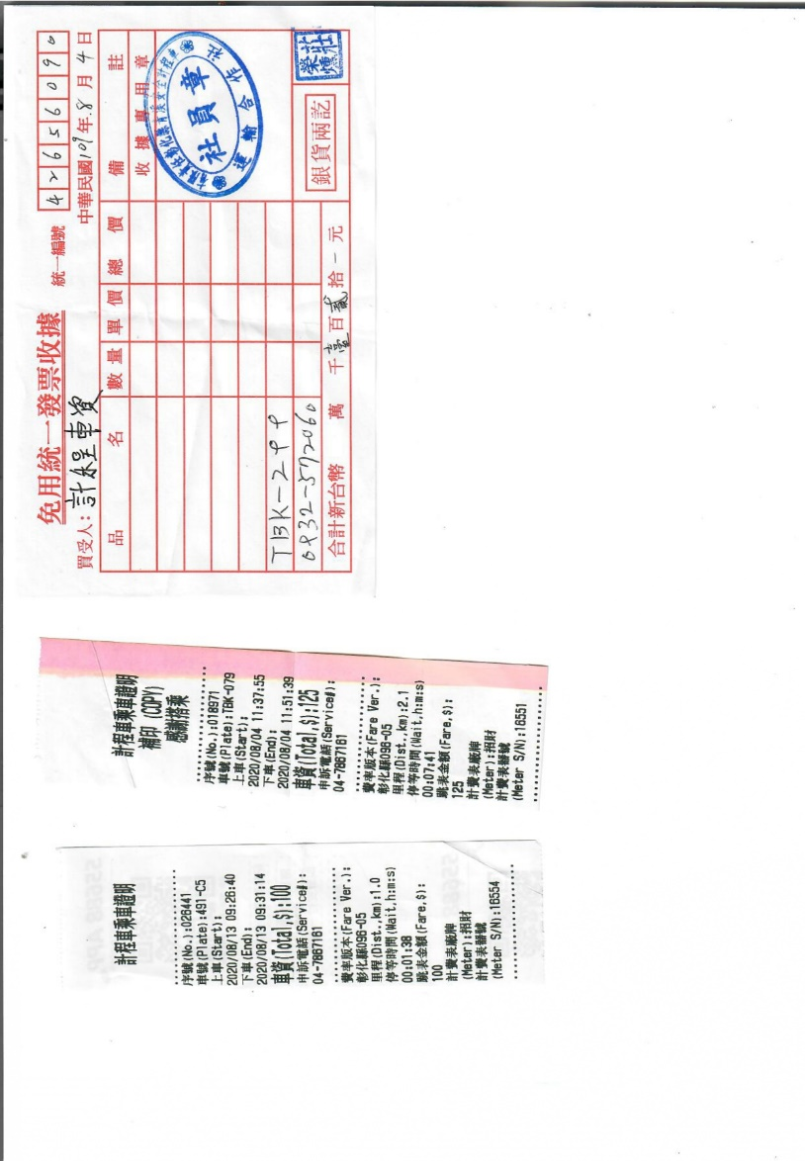
項目 | 金額 | 備註
8/4計程車資 | 125
8/4計程車資 | 120
8/13計程車資 | 100
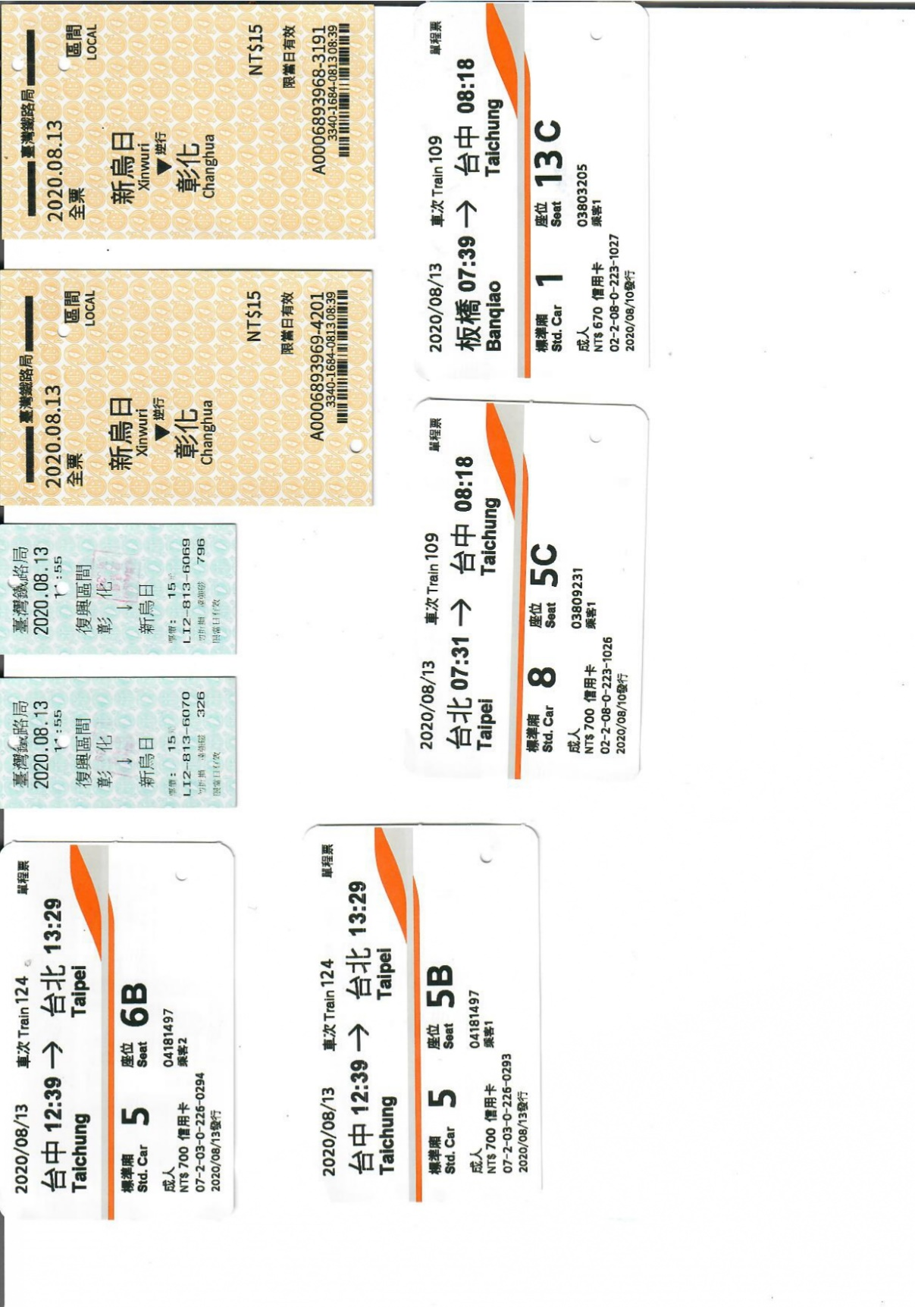
8/4高鐵車資(去) | 670 | 板橋至台中
8/4高鐵車資(去) | 670 | 板橋至台中
8/4高鐵車資(去) | 700
8/4高鐵車資(回) | 700
8/4高鐵車資(回) | 700
8/4高鐵車資(回) | 700
8/13高鐵車資(去) | 670 | 板橋至台中
8/13高鐵車資(去) | 700
8/13高鐵車資(回) | 700
8/13高鐵車資(回) | 700
8/4火車車資(去) | 15
8/4火車車資(去) | 15
8/4火車車資(去) | 15
8/4火車車資(回) | 15
8/4火車車資(回) | 15
8/4火車車資(回) | 15
813火車車資(去) | 15
813火車車資(去) | 15
813火車車資(回) | 15
813火車車資(回) | 15
總計 | 7405

